Granja
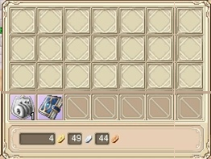
 | inventario assets al 7 marzo |  | Versión 1.0
 |  |  |  |  |  | fondo inventario
# | Nombre imagen | formato | tipo | Dimensiones
1 | fondo_inventario | jpg | background | 1050, 600
2 | choza | png | sprite | 192, 192
3 | granero | png | sprite | 480, 256
4 | inv_mano | png | sprite control | 128, 96
5 | inv_hacha | png | sprite control | 128, 96
6 | inv_semillas | png | sprite control | 128, 96
7 | inv_carretillo | png | sprite control | 128, 96
8 | inv_heno | png | sprite control | 128, 96
9 | inv_regadera | png | sprite control | 128, 96
10 | inv_balde_vacio | png | sprite control | 128, 96
11 | inv_balde_lleno | png | sprite control | 128, 96
12 | inv_trasquilador | png | sprite control | 128, 96
13 | inv_canasta | png | sprite control | 128, 96
14 | btn_up | png | botón | 90, 90
15 | btn_left | png | botón | 90, 90 | Mejor una sola imagen y se gira con programación
16 | btn_right | png | botón | 90, 90
17 | btn_down | png | botón | 90, 90
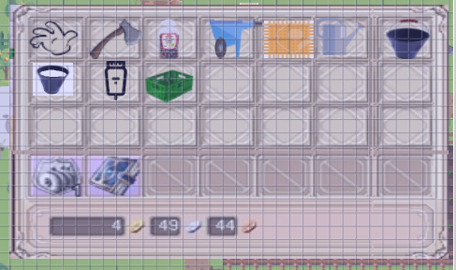
18 | arbol | png | item | 66, 94
19 | item_hacha | png | item | 96, 96
20 | item_regadera | png | item | 96, 96
21 | item_heno | png | item | 66, 95
22 | item_palita | png | item | 96, 96
23 | item_oveja | png | item | 96, 96
24 | item_vaca | png | item | 66, 96
25 | item_arena | png | item | 96, 96
26 | item_caretillo | png | item | 96, 96
27 | item_semillas | png | item | 66, 95
28 | item_trasquilador | png | item | 96, 96
29 | item_balde_vacio | png | item | 96, 96
30 | item_balde_lleno | png | item | 66, 96
31 | item_ladrillo | png | item | 96, 96
32 | mesa_rustica | png | sprite | 274, 99
33 | tablas_madera | png | sprite | 255, 147
34 | zanahoria | png | sprite | 64,64
35 | planta_zanahoria_grde | png | sprite | 64, 64
36 | zanahoria_con_planta | png | sprite | 64, 64
37 | bg_pergamino | png | background | 800, 600
38 | cara_jesus | png | imagen | 165,165
39 | comprador1 | secuencia png | sprite | 64, 96
40 | comprador2 | secuencia png | sprite | 64, 96
41 | comprador3 | secuencia png | sprite | 64, 96
42 | jugador_masc | secuencia png | sprite | 90, 135
43 | jugador_fem | secuencia png | sprite | 90, 135

 | *Tomar en cuenta los controles y demás elementos de la Interfaz de usuario

